Hoja1
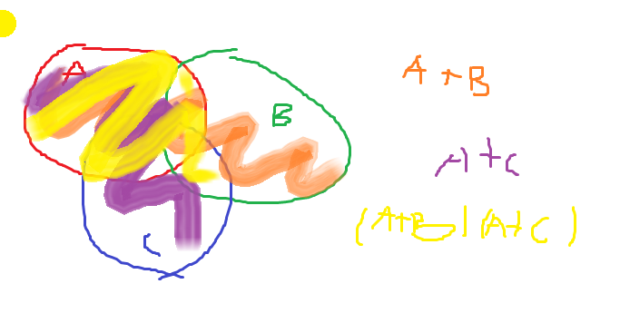
 |  | A+AB=A |  |  |  |  | A+A'B=A+B |  |  |  |  |  |  | (A+B)(A+C)=A+BC

 |  | A(1+B)=A |  |  |  |  | (A+A′)(A+B)= | 1(A+B)=A+B |  |  |  |  |  | (A+B)(A+C)=A⋅(A+C)+B⋅(A+C)= | (A+B⋅A)+B⋅C= A+BC

A | B | AB | A+AB | A | A | B | A' | A'B | A+A'B | A+B | A | B | C | A+B | A+C | (A+B)(A+C) | BC | A+BC
0 | 0 | 0 | 0 | 0 | 0 | 0 | 1 | 0 | 0 | 0 | 0 | 0 | 0 | 0 | 0 | 0 | 0 | 0
0 | 1 | 0 | 0 | 0 | 0 | 1 | 1 | 1 | 1 | 1 | 0 | 0 | 1 | 0 | 1 | 0 | 0 | 0
1 | 0 | 0 | 1 | 1 | 1 | 0 | 0 | 0 | 1 | 1 | 0 | 1 | 0 | 1 | 0 | 0 | 0 | 0
1 | 1 | 1 | 1 | 1 | 1 | 1 | 0 | 0 | 1 | 1 | 0 | 1 | 1 | 1 | 1 | 1 | 1 | 1
 |  |  |  |  |  |  |  |  |  |  | 1 | 0 | 0 | 1 | 1 | 1 | 0 | 1
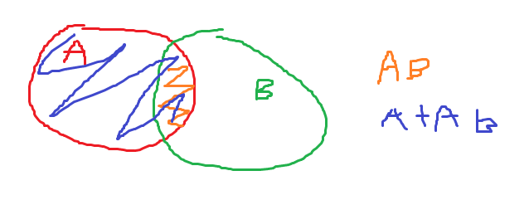
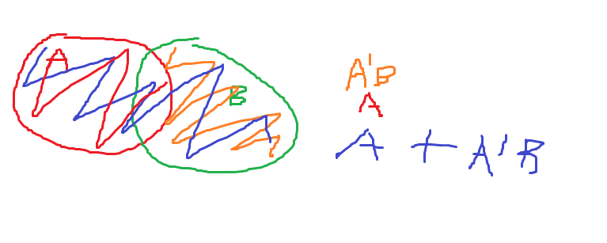
 |  |  |  |  |  |  |  |  |  |  | 1 | 0 | 1 | 1 | 1 | 1 | 0 | 1
 |  |  |  |  |  |  |  |  |  |  | 1 | 1 | 0 | 1 | 1 | 1 | 0 | 1
 |  |  |  |  |  |  |  |  |  |  | 1 | 1 | 1 | 1 | 1 | 1 | 1 | 1

